Séjours en HP et SPHG
Introduction (cliquer)
Proportion du nombre de nouveaux séjours en HP et SPHG - RPM 2019
Séjours = tous les séjours terminés ou non commencés durant l'année concernée

Type institution | Nombre total de séjours
SPHG | 58,769
HP | 53,474
Total | 112,243

Séjours tps plein_partiel
Introduction (cliquer)
Proportion du nombre de séjours à temps plein et partiels, nouveaux séjours en HP et SPHG - RPM 2019
Séjours = tous les séjours terminés ou non commencés durant l'année concernée
Hospitalisations à temps plein concernent les admissions médicaux-psychiatriques dans les index de lits A,K,T,TFB,TFP,IB,VP et S6
Hospitalisations partielles concernent les admissions médicaux-psychiatriques dans les index de lits A1,A2,K1,K2,T1 et T2

Type de séjours | Nombre total de séjours
 | HP | SPHG | Total
Temps plein | 44,870 | 49,376 | 94,246
Partiel | 8,604 | 9,393 | 17,997
Total | 53,474 | 58,769 | 112,243

Type de séjours | Nombre total de séjours par 1000 habitants
 | HP | SPHG | Total
Temps plein | 3.97 | 4.37 | 8.35
Partiel | 0.76 | 0.83 | 1.59
Total | 4.74 | 5.21 | 9.94

Séjours par région
Introduction (cliquer)
Nombre de nouveaux séjours en HP et SPHG (temps plein ou partiel) par 1000 habitants et par région - RPM 2019
Tous les séjours terminés ou non commencés durant l année concernée
Hospitalisations à temps plein concernent les admissions médicaux-psychiatriques dans les index de lits A-K-TT-FB-TFP-IB-VP et S6
Hospitalisations partielles concernent les admissions médicaux-psychiatriques dans les index de lits A1-A2-K1-K2-T1 et T2

Type d'institutions | HP
Type de séjours | Temps plein

 | Région/Belgique
 | Belgique | Bruxelles Capitale | Flandre | Wallonie
Nombre de séjours par 1000 habitants selon la sélection | 3.93 | 2.09 | 4.14 | 4.15

Région | Type d'institutions | Type de séjours | Taux par 1000 habitants | Nombre total de séjours
Flandre | HP | Temps plein | 4.14 | 27268
Flandre | HP | Partiel | 0.82 | 5393
Flandre | HP | Total | 4.96 | 32661
Flandre | SPHG | Temps plein | 4.42 | 29124
Flandre | SPHG | Partiel | 0.71 | 4667
Flandre | SPHG | Total | 5.13 | 33791
Flandre | HP+SPHG | Temps plein | 8.56 | 56392
Flandre | HP+SPHG | Partiel | 1.53 | 10060
Flandre | HP+SPHG | Total | 10.09 | 66452
Bruxelles Capitale | HP | Temps plein | 2.09 | 2529
Bruxelles Capitale | HP | Partiel | 0.28 | 334
Bruxelles Capitale | HP | Total | 2.37 | 2863
Bruxelles Capitale | SPHG | Temps plein | 5.84 | 7057
Bruxelles Capitale | SPHG | Partiel | 1.68 | 2027
Bruxelles Capitale | SPHG | Total | 7.52 | 9084
Bruxelles Capitale | HP+SPHG | Temps plein | 7.93 | 9586
Bruxelles Capitale | HP+SPHG | Partiel | 1.95 | 2361
Bruxelles Capitale | HP+SPHG | Total | 9.89 | 11947
Wallonie | HP | Temps plein | 4.15 | 15073
Wallonie | HP | Partiel | 0.79 | 2877
Wallonie | HP | Total | 4.94 | 17950
Wallonie | SPHG | Temps plein | 3.61 | 13130
Wallonie | SPHG | Partiel | 0.74 | 2699
Wallonie | SPHG | Total | 4.36 | 15829
Wallonie | HP+SPHG | Temps plein | 7.76 | 28203
Wallonie | HP+SPHG | Partiel | 1.53 | 5576
Wallonie | HP+SPHG | Total | 9.30 | 33779
Belgique | HP | Temps plein | 3.93 | 44870
Belgique | HP | Partiel | 0.75 | 8604
Belgique | HP | Total | 4.68 | 53474
Belgique | SPHG | Temps plein | 4.31 | 49311
Belgique | SPHG | Partiel | 0.82 | 9393
Belgique | SPHG | Total | 5.14 | 58704
Belgique | HP+SPHG | Temps plein | 8.24 | 94181
Belgique | HP+SPHG | Partiel | 1.57 | 17997
Belgique | HP+SPHG | Total | 9.81 | 112178

Age et sexe
Introduction (cliquer)
Nombre de nouveaux séjours par catégorie d'âge et par sexe - RPM 2019
Séjours = tous les séjours terminés ou non commencés durant l'année concernée

Nombre de nouveaux séjours par catégorie d'âge et par sexe en HP
Type hôpital | Age | Hommes | Femmes | Total
HP | 0-4 | 110 | 62 | 172
 | 5-9 | 251 | 103 | 354
 | 10-14 | 423 | 368 | 791
 | 15-19 | 1368 | 2005 | 3373
 | 20-24 | 2111 | 1950 | 4061
 | 25-29 | 2599 | 2023 | 4622
 | 30-34 | 2909 | 2157 | 5066
 | 35-39 | 3494 | 2305 | 5799
 | 40-44 | 3184 | 2275 | 5459
 | 45-49 | 2946 | 2500 | 5446
 | 50-54 | 2664 | 2446 | 5110
 | 55-59 | 2155 | 2201 | 4356
 | 60-64 | 1523 | 1612 | 3135
 | 65-69 | 966 | 1137 | 2103
 | 70-74 | 514 | 785 | 1299
 | 75-79 | 326 | 564 | 890
 | 80-84 | 291 | 540 | 831
 | 85-89 | 156 | 299 | 455
 | 90+ | 58 | 94 | 152
Nombre de nouveaux séjours par catégorie d'âge et par sexe en SPHG
SPHG | 0-4 | 118 | 88 | 206
 | 5-9 | 423 | 152 | 575
 | 10-14 | 690 | 609 | 1299
 | 15-19 | 1336 | 2153 | 3489
 | 20-24 | 1773 | 1984 | 3757
 | 25-29 | 2195 | 2154 | 4349
 | 30-34 | 2563 | 2643 | 5206
 | 35-39 | 2987 | 2948 | 5935
 | 40-44 | 3146 | 3169 | 6315
 | 45-49 | 3080 | 3426 | 6506
 | 50-54 | 2882 | 3583 | 6465
 | 55-59 | 2568 | 3119 | 5687
 | 60-64 | 1607 | 2063 | 3670
 | 65-69 | 950 | 1477 | 2427
 | 70-74 | 548 | 942 | 1490
 | 75-79 | 264 | 490 | 754
 | 80-84 | 145 | 307 | 452
 | 85-89 | 50 | 109 | 159
 | 90+ | 9 | 19 | 28
Nombre de nouveaux séjours par catégorie d'âge et par sexe en HP et SPHG
Total | 0-4 | 228 | 150 | 378
 | 5-9 | 674 | 255 | 929
 | 10-14 | 1113 | 977 | 2090
 | 15-19 | 2704 | 4158 | 6862
 | 20-24 | 3884 | 3934 | 7818
 | 25-29 | 4794 | 4177 | 8971
 | 30-34 | 5472 | 4800 | 10272
 | 35-39 | 6481 | 5253 | 11734
 | 40-44 | 6330 | 5444 | 11774
 | 45-49 | 6026 | 5926 | 11952
 | 50-54 | 5546 | 6029 | 11575
 | 55-59 | 4723 | 5320 | 10043
 | 60-64 | 3130 | 3675 | 6805
 | 65-69 | 1916 | 2614 | 4530
 | 70-74 | 1062 | 1727 | 2789
 | 75-79 | 590 | 1054 | 1644
 | 80-84 | 436 | 847 | 1283
 | 85-89 | 206 | 408 | 614
 | 90+ | 67 | 113 | 180

Réseau adultes carte
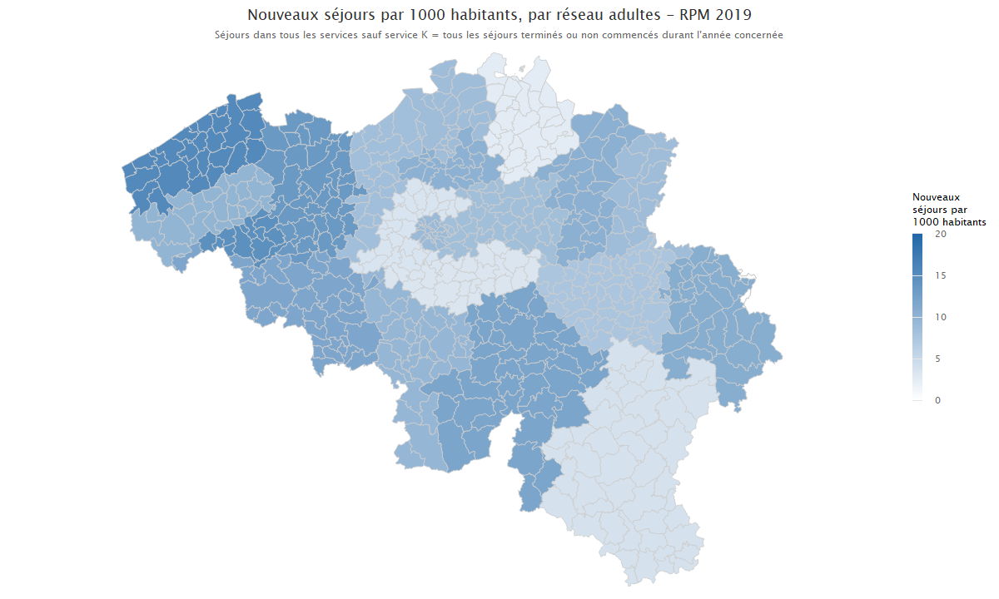
Introduction (cliquer)

Réseau enfants_adolescentscarte
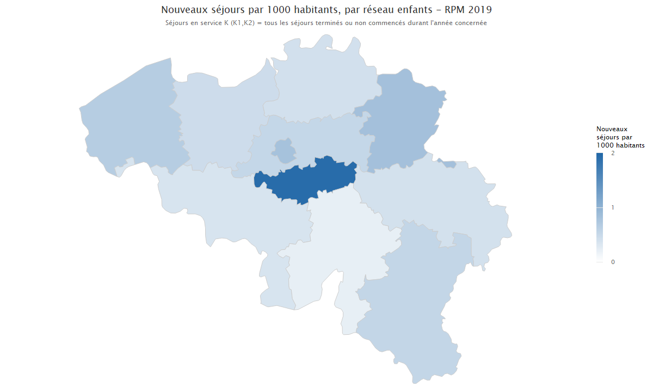
Introduction (cliquer)

Journées hospi partielle
Introduction (cliquer)
Evolution du nombre de séjours partiels et journées d'hospitalisation durant l'année d'enregistrement
pour tous les séjours indépendamment de l'année d admission et d une sortie éventuelle
Tous les séjours de l'année concernée avec minimum 1 nuitée patient non décédé
Hospitalisations partielles concernent les admissions médicaux-psychiatriques dans les index de lits A1-A2-K1-K2-T1 et T2 dans les hôpitaux psychiatriques ou services psychiatriques des hôpitaux généraux

Année | Nombre de séjours | Nombre total de journées d'hospitalisation | Nombre de lits agréés au 31/12 (lits 107 inclus) | Nombre de journées d'hospitalisation dans l'année concernée/ Nombre de séjours (colonne C/B) | Taux d'occupation
2007 | 7,049 | 797,892 | 2,972 | 113.19 | 73.55
2008 | 7,290 | 812,880 | 2,965 | 111.51 | 75.11
2009 | 7,573 | 806,062 | 2,975 | 106.44 | 74.23
2010 | 7,589 | 789,713 | 2,975 | 104.06 | 72.73
2011 | 7,581 | 776,572 | 3,000 | 102.44 | 70.92
2012 | 7,531 | 763,418 | 3,004 | 101.37 | 69.63
2013 | 7,802 | 743,923 | 3,008 | 95.35 | 67.76
2014 | 8,085 | 810,833 | 3,063 | 100.29 | 72.53
2015 | 8,890 | 735,183 | 3,095 | 82.70 | 65.08
2016 | 9,934 | 714,619 | 3,337 | 71.94 | 58.67
2017 | 10,987 | 753,509 | 3,352 | 68.58 | 61.59
2018 | 11,474 | 759,882 | 3,454 | 66.23 | 60.27
2019 | 12,618 | 808,042 | 3,488 | 64.04 | 63.47

Nombre d'hospitalisations partielles
Nombre total de journées d'hospitalisation partielle

Journées hospi temps plein
Introduction (cliquer)
Evolution du nombre de séjours à temps plein et journées d'hospitalisation durant l'année d'enregistrement
pour tous les séjours indépendamment de l année d admission et d une sortie éventuelle
Tous les séjours de l'année concernée, avec minimum 1 nuitée, patient non décédé
Hospitalisations à temps plein concernent les admissions médicaux-psychiatriques dans les index de lits A,K,T,TFB,TFP,IB,VP et S6 dans les hôpitaux psychiatriques ou services psychiatriques des hôpitaux généraux

Année | Nombre de séjours | Nombre total de journées d'hospitalisation | Nombre de lits agréés au 31/12 (lits 107 inclus) | Nombre de journées d'hospitalisation dans l'année concernée/ Nombre de séjours (colonne C/B) | Taux d'occupation
2007 | 82,037 | 4,943,332 | 15,938 | 60.26 | 84.98
2008 | 82,088 | 4,936,639 | 15,928 | 60.14 | 84.91
2009 | 82,750 | 4,931,662 | 15,948 | 59.60 | 84.72
2010 | 82,401 | 4,930,927 | 15,969 | 59.84 | 84.60
2011 | 84,193 | 5,065,341 | 16,016 | 60.16 | 86.65
2012 | 85,026 | 4,733,484 | 16,081 | 55.67 | 80.64
2013 | 83,614 | 4,531,693 | 16,110 | 54.20 | 77.07
2014 | 83,762 | 4,519,356 | 16,459 | 53.95 | 75.23
2015 | 86,100 | 4,460,641 | 16,522 | 51.81 | 73.97
2016 | 88,204 | 4,604,763 | 16,294 | 52.21 | 77.43
2017 | 90,594 | 4,366,462 | 16,246 | 48.20 | 73.64
2018 | 89,733 | 4,287,529 | 16,234 | 47.78 | 72.36
2019 | 90,176 | 4,816,574 | 16,219 | 53.41 | 81.36

Nombre d'hospitalisations à temps plein
Nombre total de journées d'hospitalisation à temps plein

